記載時の注意事項
記載時の注意事項
代 金 支 払 依 頼 書

株式会社 本間組 御中
 |  |  |  |  |  |  |  | 依頼日 年 月 日

登録区分 |  |  |  |  |  |  |  |  | 新 規 | 集 金 | 当 座 | ○
 |  |  |  |  |  |  |  |  | 変 更 | 発 送 | 普 通
会社情報
取引先コード ※新規＝入力不要 |  |  | 共済契約者番号 |  |  | インボイス登録番号
住所 |  | 〒 |  |  |  |  | ㊞

フリガナ
会社名
フリガナ
代表者 役職・氏名
代表電話番号 |  |  | 代表ＦＡＸ番号 |  |  | 支払通知用ＦＡＸ番号
支払通知書の送付をご希望される場合は、必ず「支払通知用FAX番号」をご記入ください。

振込情報
金融機関名 |  |  |  |  | 支店名
預金種別 |  |  | 口座番号
フリガナ
口座名義

でんさい情報
利用者番号
金融機関名 |  |  |  |  | 支店名
預金種別 |  |  | 口座番号
フリガナ
口座名義
指定許可機能 でんさいネット利用者 |  | 利用している |  | 利用していない

注文書情報
注文書送付 住所 |  | 〒

領収書情報
領収印 |  | 相殺があった場合は、相殺領収書に右欄の印を押印いたします。 |  |  |  |  | ㊞

各種手数料を差し引いて代金をお支払ください。
記載事項に変更が生じた際は遅滞なく、改めて「代金支払依頼書」を提出いたします。

指定許可機能について

１．指定許可機能とは
でんさいサービスの申し込みに際し、取引先を登録し、登録した取引先（指定許可先）以外の利用者からの
記録請求を受け付けないこととする機能です。この機能により、登録した取引先以外の利用者からの記録請
求を防止することができます。

２．ご確認いただきたいポイント
「指定許可」は、でんさいサービス申し込みの際に付加する機能です。
貴社の「でんさいサービス申込書」のどの項目にチェックがついているかご確認ください。
＜参考図Ａ＞
指定許可登録利用の「利用する」
－「発生記録（債務者請求利用）」
にチェックをされたお取引先様
＜参考図Ｂ＞
指定許可登録利用の「利用しな い」
にチェックをされたお取引先様

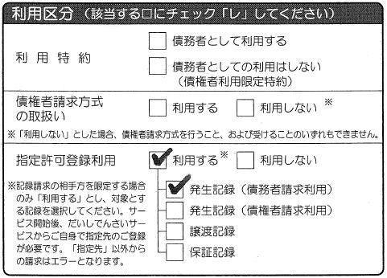
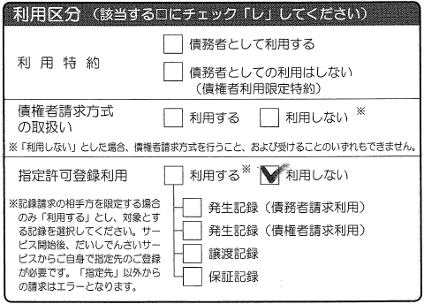

＜参考図＞は第四北越銀行「でんさいサービス利用申込書兼預金口座振替依頼書」より抜粋しておりますが、
申し込み用紙は各金融機関により異なります。

代金支払依頼書の「指定許可機能」欄の「利用している」に「○」をつけてください
代金支払依頼書の「指定許可機能」欄の－「利用していない」に「○」をつけてください

弊社を貴社の「指定許可先」として登録していただく必要があります
次の「登録情報①～③」すべてについて登録をお願いいたします
以降貴社によるお手続きは不要です

 |  |  | 登録情報① |  | 登録情報②
 | でんさいネット利用者番号 |  | ０００００ＴＹ０７
 | 銀行名（コード） |  | 第四北越銀行（０１４０） |  | 三井住友銀行（０００９）
 | 支店名（コード） |  | 本店営業部（２００） |  | 新潟支店（００７）
 | 預金種別 |  | 当座預金
 | 口座番号 |  | ０１１９５９３ |  | ５１００８５０

３．指定許可機能利用に関する注意事項
指定許可機能は、意図しない記録請求を拒否する（防ぐ）機能ですが、必要な取引先の登録を忘れてし
まった場合、弊社からのお支払に支障をきたす恐れがあります。

